Hoja1

 | LISTA DE PRECIOS 01 DE ABRIL DE 2022 NRO. 22 |  |  |  |  |  |  | DESCUENTO GENERAL
 |  |  |  |  |  |  |  | CONTADO
 |  |  |  |  |  |  |  | 30 DIAS



 |  |  |  |  |  |  |  | Coronel Warnes 3450 Lanus
 |  |  |  |  |  |  |  | Provincia de Buenos Aires
 |  |  |  |  |  |  |  | Te:( 011)5263-7154
 |  |  |  |  |  |  |  | Mail: jirehce.srl@gmail.com

 | UNIPOLAR FLEXIBLE IRAM NM 247-3 |  |  | TIPO TALLER ENVAINADO REDONDO IRAM 247-5 |  |  | SUBTERRANEO IRAM 2178-1 CAT II CLASE IV-VI
 | CODIGO | DESCRIPCION | PRECIO X MTS | CODIGO | DESCRIPCION | PRECIO X MTS | CODIGO | DESCRIPCION | PRECIO X MTS
 | U1X1.5 | UNIPOLAR FLEXIBLE DE 1,50 mm² | 53.90 | TT2X1 | BIPOLAR ENVAINADO REDONDO DE 1,00 mm² | 99.80 | S2X1.5 | SUBTERRANEO FLEXIBLE DE 1,50 mm² | 165.20
 | U1X2.5 | UNIPOLAR FLEXIBLE DE 2,50 mm² | 87.90 | TT2X1.5 | BIPOLAR ENVAINADO REDONDO DE 1,50 mm² | 122.10 | S2X2.5 | SUBTERRANEO FLEXIBLE DE 2,50 mm² | 250.70
 | U1X4 | UNIPOLAR FLEXIBLE DE 4 mm² | 133.50 | TT2X2.5 | BIPOLAR ENVAINADO REDONDO DE 2,50 mm² | 202.50 | S2X4 | SUBTERRANEO FLEXIBLE DE 4 mm² | 372.50
 | U1X6 | UNIPOLAR FLEXIBLE DE 6 mm² | 193.00 | TT2X4 | BIPOLAR ENVAINADO REDONDO DE 4 mm² | 290.50 | S2X6 | SUBTERRANEO FLEXIBLE DE 6 mm² | 528.00
 | U1X10 | UNIPOLAR FLEXIBLE DE 10 mm² | 315.00 | TT2X6 | BIPOLAR ENVAINADO REDONDO DE 6 mm² | 444.00 | S2x10 | SUBTERRANEO FLEXIBLE DE 10 mm² | 846.50
 | U1X16 | UNIPOLAR FLEXIBLE DE 16 mm² | 498.50 | TT2X10 | BIPOLAR ENVAINADO REDONDO DE 10 mm² | 745.00 | S2X16 | SUBTERRANEO FLEXIBLE DE 16 mm² | 1230.00
 | U1X25 | UNIPOLAR FLEXIBLE DE 25 mm² | 0.00 | TT2X16 | BIPOLAR ENVAINADO REDONDO DE 16 mm² | 0.00 | S3X1.5 | SUBTERRANEO FLEXIBLE DE 3X1.5mm | 227.40
 |  |  |  | TT3X1 | TRIPOLAR ENVAINADO REDONDO DE 1,00 mm² | 140.00 | S3X2.5 | SUBTERRANEO FLEXIBLE DE 2,50 mm² | 356.00
 |  | Fraccionados en Bobina |  | TT3X1.5 | TRIPOLAR ENVAINADO REDONDO DE 1,50 mm² | 177.50 | S3X4 | SUBTERRANEO FLEXIBLE DE 4 mm² | 542.50
 | BU1.5 | UNIPOLAR DE 1,50 mm² X 800 MTS |  | TT3X2.5 | TRIPOLAR ENVAINADO REDONDO DE 2,50 mm² | 288.00 | S3X6 | SUBTERRANEO FLEXIBLE DE 6 mm² | 771.00
 | BU2.5 | UNIPOLAR DE 2,50 mm² X 600 MTS |  | TT3X4 | TRIPOLAR ENVAINADO REDONDO DE 4 mm² | 413.00 | S3X10 | SUBTERRANEO FLEXIBLE DE 10 mm² | 1214.00
 | BU4 | UNIPOLAR DE 4 mm² X 400 MTS |  | TT3X6 | TRIPOLAR ENVAINADO REDONDO DE 6 mm² | 630.00 | S3X16 | SUBTERRANEO FLEXIBLE DE 16 mm² | 2173.00
 | BU6 | UNIPOLAR DE 6 mm² X 300 MTS |  | TT3X10 | TRIPOLAR ENVAINADO REDONDO DE 10 mm² | 1088.00 | S3X25 | SUBTERRANEO FLEXIBLE DE 25 mm² | 0.00
 |  |  |  | TT3X16 | TRIPOLAR ENVAINADO REDONDO DE 16 mm² | 0.00 | S3X25+N | SUBTERRANEO FLEXIBLE DE 3X 25+16 mm² | 0.00
 |  |  |  | TT4X1 | TETRAPOLAR ENVAINADO REDONDO DE 1,00 mm² | 182.00 | S4X1.5 | SUBTERRANEO FLEXIBLE DE 1,50 mm² | 288.00
 | CABLE TIPO PARALELO |  |  | TT4X1.5 | TETRAPOLAR ENVAINADO REDONDO DE 1,50 mm² | 225.00 | S4X2.5 | SUBTERRANEO FLEXIBLE DE 2,50 mm² | 470.00
 | CODIGO | DESCRIPCION | PRECIO X MTS | TT4X2.5 | TETRAPOLAR ENVAINADO REDONDO DE 2,50 mm² | 382.00 | S4X4 | SUBTERRANEO FLEXIBLE DE 4 mm² | 703.00
 | P2X0,75 | TIPO PARALELO DE 0,75 mm² | 57.50 | TT4X4 | TETRAPOLAR ENVAINADO REDONDO DE 4 mm² | 535.00 | S4X6 | SUBTERRANEO FLEXIBLE DE 6 mm² | 988.00
 | P2X1 | TIPO PARALELO DE 1,00 mm² | 77.80 | TT4X6 | TETRAPOLAR ENVAINADO REDONDO DE 6 mm² | 845.00 | S4X10 | SUBTERRANEO FLEXIBLE DE 10 mm² | 1479.00
 | P2X1,5 | TIPO PARALELO DE 1,50 mm² | 93.70 | TT4X10 | TETRAPOLAR ENVAINADO REDONDO DE 10 mm² | 1482.00 | S4X16 | SUBTERRANEO FLEXIBLE DE 16 mm² | 2395.00
 | P2X2,5 | TIPO PARALELO DE 2,50 mm² | 148.50 | TT4X16 | TETRAPOLAR ENVAINADO REDONDO DE 16 mm² | 2290.00 | S5X1.5 | SUBTERRANEO FLEXIBLE DE 1,50 mm² | 369.50
 |  |  |  | TT5X1.5 | PENTAPOLAR ENVAINADO REDONDO DE 1,50 mm² | 300.00 | S5X2.5 | SUBTERRANEO FLEXIBLE DE 2,50 mm² | 582.00
 |  |  |  | TT5X2.5 | PENTAPOLAR ENVAINADO REDONDO DE 2,50 mm² | 503.00 | S5X4 | SUBTERRANEO FLEXBLE DE 4,00 mm² | 869.00
 | CABLE TIPO BIPOLAR -ROJO/NEGRO |  |  | TT5X4 | PENTAPOLAR ENVAINADO REDONDO DE 4,00 mm² | 785.00 | S5X6 | SUBTERRANEO FLEXIBLE DE 6,00 mm2 | 1263.00
 | CODIGO | DESCRIPCION | PRECIO X MTS | TT7X1.5 | PENTAPOLAR ENVAINADO REDONDO DE 1,50 mm² | 414.00 | S7X1.5 | SUBTERRANEO FLEXIBLE DE 1,50 mm² | 518.00
 | B2X0,75 | TIPO BIPOLAR-R/N DE 0,75 mm² | 57.50 | TT7X2.5 | PENTAPOLAR ENVAINADO REDONDO DE 2,50 mm² | 710.00 | S7X2.5 | SUBTERRANEO FLEXIBLE DE 2,50 mm² | 823.00

 | B2X1 | TIPO BIPOLAR -R/N DE 1,00 mm² | 77.80
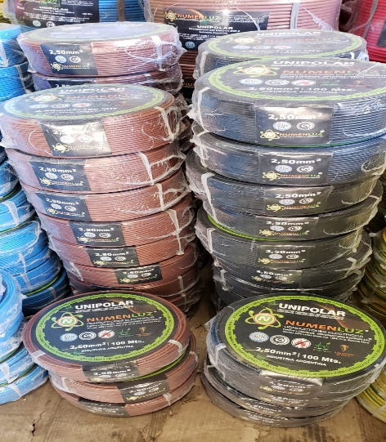
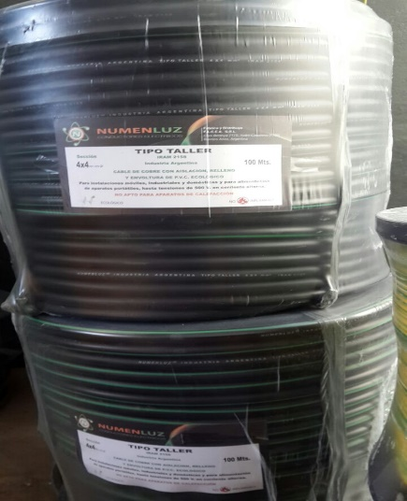
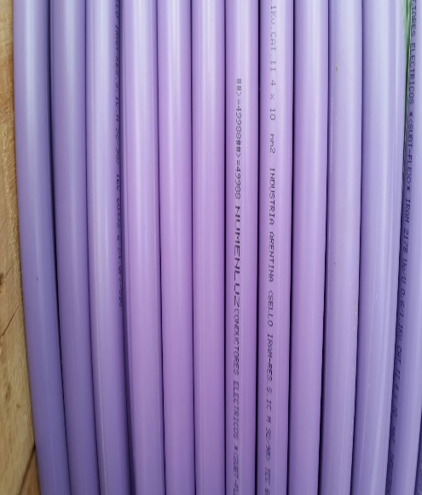
 |  |  |  |  | Fraccionados en Bobina
 |  |  |  | BT2X1 | BIPOLAR REDONDO DE 1,00 mm²X 700 MTS
 |  |  |  | BT2X1.5 | BIPOLAR REDONDO DE 1,50 mm² X 600 MTS
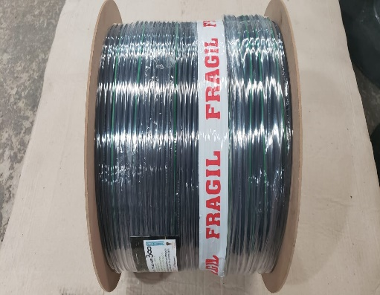
 |  |  |  | BT2X2.5 | BIPOLAR REDONDO DE 2,50 mm²X 500 MTS
 |  |  |  | BT3X1 | TRIPOLAR REDONDO DE 1,00 mm²X 600 MTS
 |  |  |  | BT3X1.5 | TRIPOLAR REDONDO DE 1,50 mm²X 500 MTS
 |  |  |  | BT3X2.5 | TRIPOLAR REDONDO DE 2,50 mm²X 400 MTS
 |  |  |  | BT4X1 | TETRAPOLAR REDONDO DE 1,00 mm²X 600MTS
 |  |  |  | BT4X1.5 | TETRAPOLAR REDONDO DE 1,50 mm²X 500 MTS
 |  |  |  | BT4X2.5 | TETRAPOLAR REDONDO DE 2,50 mm²X 400 MTS

*Los precios de esta lista estan expresados en pesos x metro, no incluyen iva , los mismos estan sujeto a variacion sin previo aviso, por tal motivo los pedidos pendientes quedaran al precio vigente en el momento de su entrega. *

